Worksheet
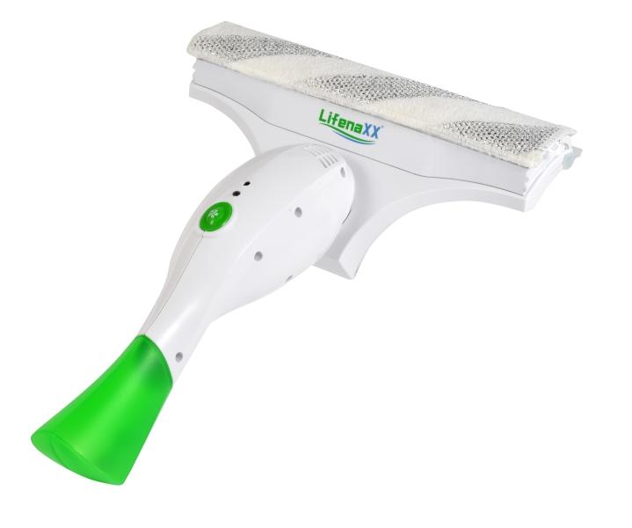
Lifenaxx Fenstersauger LX-066

Artikelnummer | 5342 |  | VE | 8
EAN | 4260101730176 |  | Stück pro Palette | 144
Zollnummer | 85081100 |  | Lagen Pro Palette | 3

Abmessungen - Artikel
Länge(cm) | Breite(cm) | Höhe(cm) | Gewicht(g)
33 | 17 | 9 | 570

Abmessungen - Artikelverpackung
Länge(cm) | Breite(cm) | Höhe(cm) | Leergewicht(g) | Gewicht(g) Artikel+Verpackung
21 | 9 | 31 | 0 | 820

Abmessungen - VE Karton (Masterkarton)
Länge(cm) | Breite(cm) | Höhe(cm) | Gewicht(g)
45 | 40.5 | 32.5 | 8500

Verpackung - Bestandteile
Rest Zubehör (g) | Papier/Pappe (g) | Styropor (g) | Kunstst. Hohlkörper(g) | Kunstst. Folien(g) | Materialverbunde (g)
0 | 0 | 0 | 0 | 0 | 0

Batterie- / Akkuinformationen
Batterie-benötigt | Batterie enthalten | Batterie-Typ | Batterie-System(Art)
Ja | Ja | Akku | Li-Ion - Lithium-Ionen-Akku
Anzahl(stk.) | Gewicht/Stk.(g) | Energiedichte(WH/Kg) | Leistung(WH)
1 | 56 | 0 | 0

Lithium Baterie
Energiegehalt | Gewicht (Kg)
2 | 56

Weiterführende Informationen
Technaxx Reseller Portal

